상품제안서
비즈 조약돌 손난로 보조 배터리 5000mAh 파우치증정 | 상품코드: F20433

 |  |  |  |  |  |  | 02-412-0044 | www.easy1.co.kr
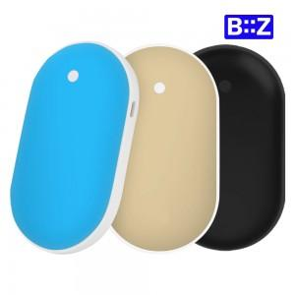

【상세/제작정보】 | 따뜻함과 충전을 한번에

【인쇄/포장옵션】 | 레이저 / 포장지포장

【공급단가】 | 수량 | 100~ | 300~ | 500~ | 1,000~ | 3,000~
*VAT별도 | 단가 | 8,840원 | 8,700원 | 8,500원 | 8,160원 | 7,820원

【상품 URL】 | http://www.easy1.co.kr/src/goods_detail.php?gdno=20433

